【記入見本①】
【見本①】 改善計画書
 |  |  |  |  |  |  |  |  |  |  |  | 作成日： |  | 2024-06-27
製作所 工場 | 部品工業会 A工場 |  | 荷卸し場所 | 第１トラックヤード |  | 部署 | 業務部 |  | 承認者 | 部工会 太郎 |  | 作成者 |  | 部工会 次郎
荷役作業の 内容 | 検査品は箱投入 ⇒ 検査の量と種類を考慮し 検査品の流し方見直し
問題の 明確化 （図や表） | 現状の姿（改善前） |  |  |  |  |  |  | 狙う姿（実現時期：24年9月）
 | 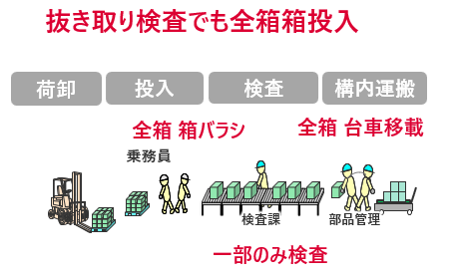 |  |  |  |  |  |  | 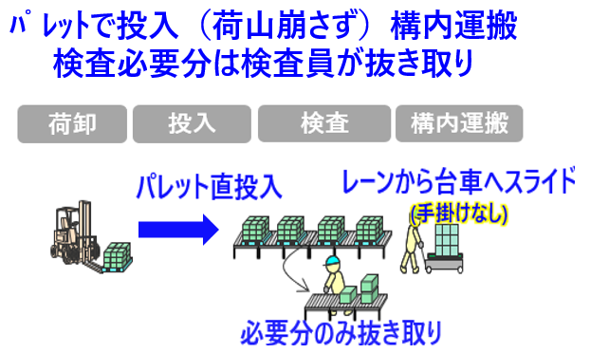
活動 スケジュール | 10月 | 11月 | 12月 | 1月 | 2月 |  | 3月 | 4月 | 5月 | 6月 | 7月 |  | 8月 |  | 9月
レイアウト変更
★ドライバー展開
検査員で抜き取り

【記入見本②】
【見本②】 改善計画書
 |  |  |  |  |  |  |  |  |  |  |  | 作成日： |  | 2024-08-24
製作所 工場 | 部品工業会 Ｂ工場 |  | 荷卸し場所 | 第９バース |  | 部署 | 業務部 |  | 承認者 | 部工会 太郎 |  | 作成者 |  | 部工会 三郎
荷役作業の 内容 | 乗務員による空箱パレタイズ作業及び工場内の空箱置場からトラックヤードへの運搬が発生
問題の 明確化 （図や表） | 現状の姿（改善前） |  |  |  |  |  |  | 狙う姿（実現時期：25年1月）
 | 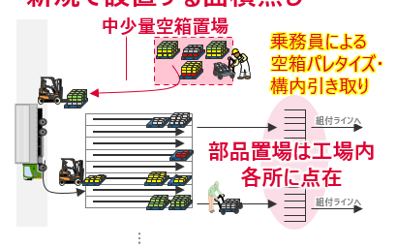 |  |  |  |  |  |  | 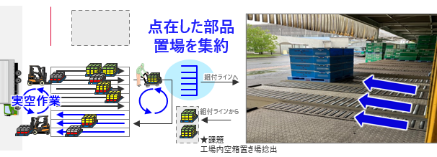
活動 スケジュール | 10月 | 11月 | 12月 | 1月 | 2月 |  | 3月 | 4月 | 5月 | 6月 | 7月 |  | 8月 |  | 9月
仕様･レイアウト検討
冬季連休にて レイアウト変更

